Sheet1
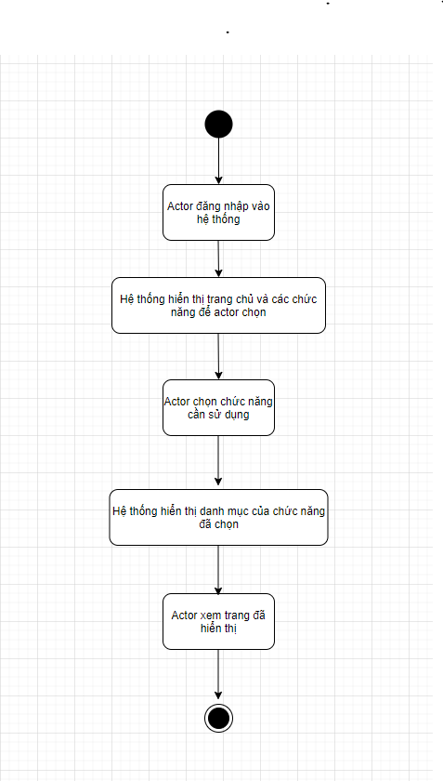
Use Case Number: | UC3 |  | 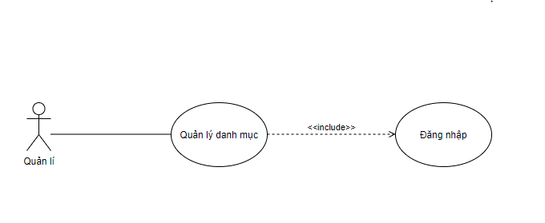
Use Case Name: | Quản lí danh mục
Actor (s): | Quản lí
Maturity: | Focused
Summary: | Xem thông tin danh mục
Basic Course of Events: | Actor Action | System Response
 | 1. Actor đăng nhập vào hệ thống
 |  | 2. Hệ thống hiển thị trang chủ và các chức năng để actor chọn.
 | 3. Actor chọn chức năng cần sử dụng (quản lí nhân viên, đơn đặt hàng, khách hàng, kho, hóa đơn, tài khoản )
 |  | 4. Hệ thống hiển thị danh mục của chức năng đã chọn.
 | 5. Actor xem trang đã hiển thị, use case kết thúc tại đây.

Alternative Paths: | None

Exception Paths: | None
Extension Points: | None
Triggers: | Actor muốn xem các danh mục
Assumptions: | Actor có đủ quyền hạn.
Preconditions: | Actor phải đăng nhập vào hệ thống
Post Conditions: | Actor xem được thông tin danh mục mà mình chọn.
Reference: Business Rules: | None
Author (s): | Trung Tấn
Date: | 2020-11-24

